Sheet1
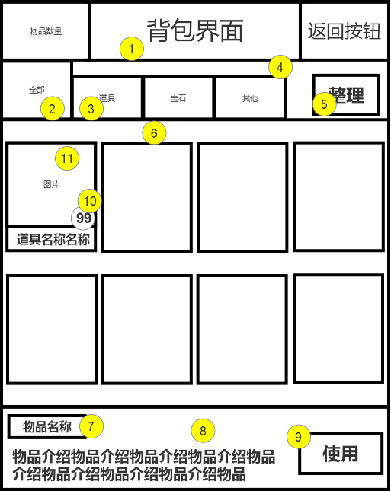
编号 | ui名称 | ui规格（宽*高） | 示意图（仅供参考） | 备注 | 命名 | 界面整体效果
1 | 背包标题底框 | 360*100 |  | 包括文字
2 | 标题页 | 120*100 |  | 弹起状态
3 | 标题页 | 120*75 |  | 落下状态
4 | 标题部分背景图 | 640*194
5 | 整理按钮 | 112*70
6 | 中部背景 | 640*480
7 | 物品简介-物品名称背景 | 130*40
8 | 物品介绍底背景 | 640*140 |  | 包含文字输入框
9 | 使用按钮 | 140*70
10 | 物品数量文本底框 | 40*40
11 | 物品背景框 | 150*180

